Sheet1
序号 | 项目 | 描述 | 截图 | 对应附件（同目录下文件）
1 | 网站名称 | 顶部网站名称改为“继续教育在线学习中心” |  |  | 设计
2 | 顶部加高 | 参照建设网网站，将头部加高 |   |  | 完成
3 | 网页字体 | 参照建设网网站，将全部网页字体修改，如导航、列表、内容等
4 | 网站标题 | 去掉左边logo，将字体改为其他字体 |  |  | 设计
5 | 网页边距 | 将网页中间的宽度再缩小，，与提供的模板一致 | 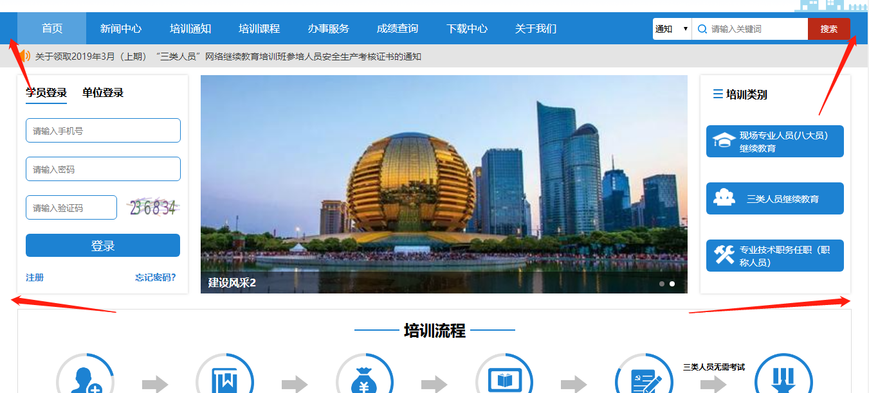 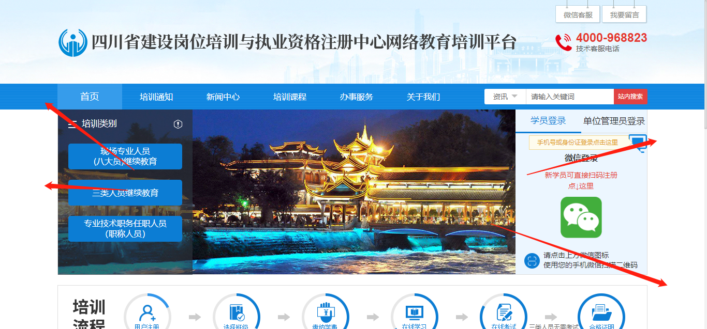 |  | 完成
6 | 搜索框 | 输入框宽度减小
7 | 登录框 | 1.增加底色； 2.输入框样式修改 |  |  | 设计
8 | 顶部背景图 | 在低分辨率屏幕下也要看到图片 |  |  | 完成
9 | 四个类别 | 1.专业技术改为专业技术人员； 2.职业培训改为职业（执业）培训； 3.证书查阅改为培训合格证； |  |  | 完成
10 | 页脚 | 按照右图模式修改，白色字体部分改为友情链接，下面展示： 1.主管单位：成都市人力资源和社会保障局； 2.承办单位：成都巴蜀职业技能培训学校 3.公司地址：成都市金牛区实业街59号附25号5楼； 4.网站备案号
11 | 培训类别 | 1.加底色； 2.增加项目： 培训类别： 专技人员继续教育：专业技术人员（职称）继续教育 现场专业人员（八大员）继续教育 职业技能培训合格证：安全员 测量员 质量员 资料员 职业资格培训鉴定：电工 保育员 育婴师 厨师 执业培训：二级建造师 一级建造师 二级造价工程师 一级造价工程师 ....... 学历教育：四川大学 中国地质大学 四川文理学院 国家开放大学 中央广播电视中等专业学校 （可编辑增加可删减） 3.鼠标点击一级分类的时候显示二级分类，点击二级分类可直接跳转到对应班级介绍，班级介绍里面可以显示视频课程，点击课程可以直接选择报名 | 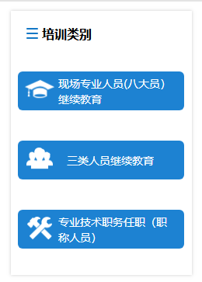 |  | 设计
12 | 班级介绍 | 增加班级介绍页面 |  | 班级介绍.png | 设计
13 | 报名培训页面 | 增加一级名称查询分类，按前面增加的类别自动显示出来，现在的分类只是属于【专技人员继续教育】
14 | 成绩查询 | 增肌如右图成绩查询页面，查询内容见表格分页2，只要是网站注册用户就可以查询任何人成绩（成绩查询改成：学员查询），查询结果为学员学习记录和结果的查询，分别按学习或学习完成的时间顺序显示结果； | 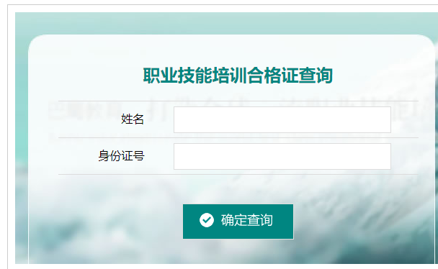 |  | 设计
15 | 成绩导入 | 可在后台手动导入学生学习数据，提供给前端查询
16 | 学习流程 | 去掉“三类人员无需考试” |  |  | 完成
17 | 主页样式 | 如课程展示，参照网站 https://scjs.59iedu.com/index，调整边距 |  |  | 完成
18 | 登录框 | 登录提示信息“您已成功登录巴蜀职业教育在线中心”改为“您已成功登录继续教育在线学习中心” |  |  | 完成
19 | 左边菜单 | 参照右图进行调整 | 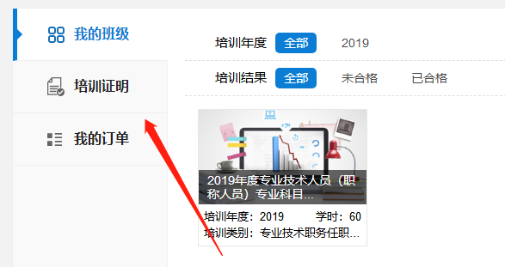 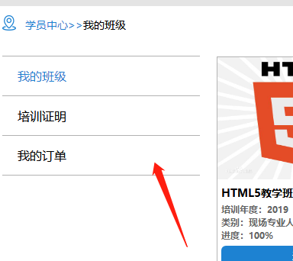 |  | 设计
20 | 培训课程 | 页面上增加班级分类，及可查询班级下的课程信息

